Hoja1
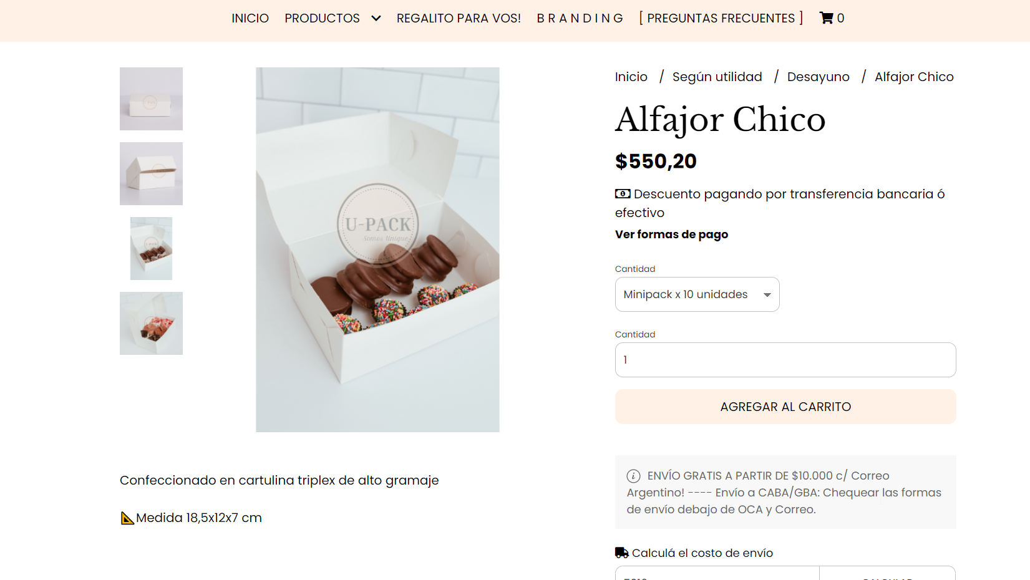
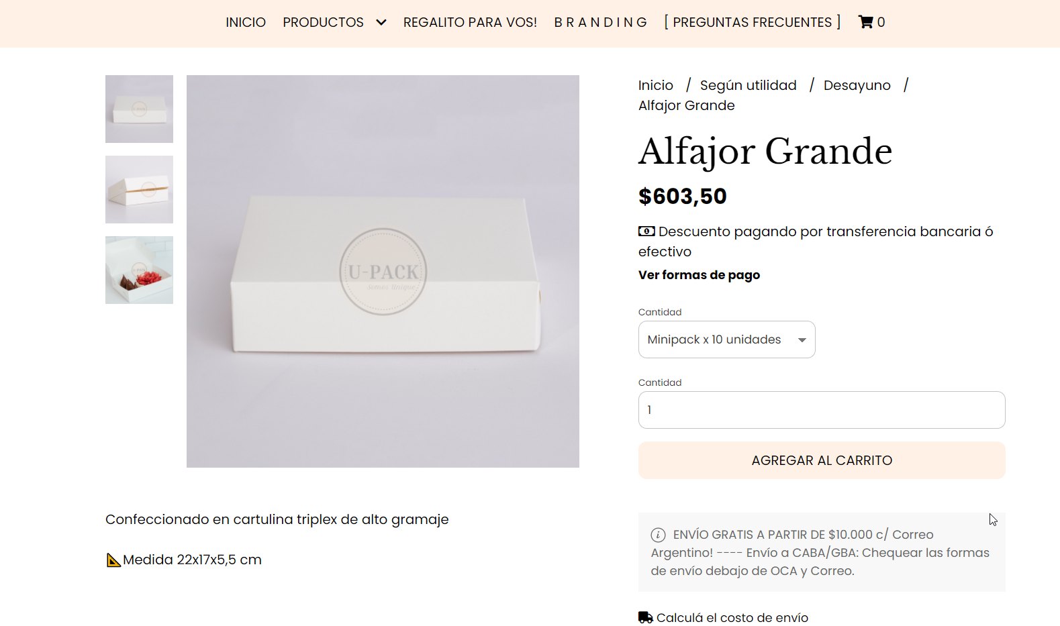
Conitos Pasteleria |  |  |  |  |  | GANACIA
Productos | Individual | Precio | Doble | Precio | Medidas | 1.5
Conitos (Falta la altura) | 2 Unidades | $ 75 | 4 Unidades | $ 150 | 5 cm Diametro
Tabletita de Chocolate | 3 Unidades |  | 6 Unidades |  | 3 x 4 cm c/u
Tarta de Coco | 1 Undidad | $ 230 | 1 Undidad | $ 230 | 15 x 4 cm
Budin de Limon (el mas grande) | 1 Undidad | $ 80 | 1 Undidad | $ 80 | 12 x 6 x 4 cm
Bombon de Corazon | 1 Rosa + 1 Azul | $ 75 | 2 Rosa + 2 Azul | $ 150 | 7 x7 cm c/u

Promo 1
Conitos | 3 Unidades | $ 113 | Tarta de Coco | $ 230 | Caja

Caja x 10 Unidades | $ 604 | Envio | $ 440 | Cada caja | $ 104
Alfajor Grande
 |  | Valor caja total | $ 104
 |  | Celofan | $ 35
 |  | Producto | $ 343
 |  | Costo Total | $ 482
 |  | COSTO | $ 723

Promo 2
Bombon de Corazon | 4 Unidades | $ 150 | Budin | $ 80 | Caja

Caja x 10 Unidades | $ 604 | Envio | $ 440 | Cada caja | $ 104
Alfajor Grande
 |  | Valor caja total | $ 104
 |  | Celofan | $ 35
 |  | Producto | $ 230
 |  | Costo Total | $ 369
 |  | COSTO | $ 554

Promo 3
Bombon de Corazon | 2 Unidades | $ 75 | Tableta Chocolate | $ 80 | Caja
Conitos | 2 Unidades | $ 75 | 6 Unidades (3+3)

Caja x 10 Unidades | $ 551 | Envio | $ 440 | Cada caja | $ 99
Alfajor Chico
 |  | Valor caja total | $ 99
 |  | Celofan | $ 35
 |  | Producto | $ 230
 |  | Costo Total | $ 364
 |  | COSTO | $ 546

